상품제안서
1322-B. 홀로 투칼라 봉황 수저 2벌 | 상품코드: F27933

 |  |  |  |  |  |  | 02-412-0044 | www.easy1.co.kr
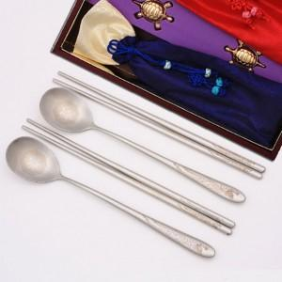

【상세/제작정보】

【인쇄/포장옵션】 | / 포장불가능

【공급단가】 | 수량 | 50~ | 100~ | 500~ | 1,000~ | 2,000~
*VAT별도 | 단가 | 25,200원 | 24,780원 | 24,140원 | 23,720원 | 23,100원

【상품 URL】 | https://dev.easy1.co.kr:443/src/goods_detail.php?gdno=27933

